1.IDENTIFICACION
INFORMACIÓN GENERAL |  | INFORMACIÓN DEL ESTUDIO RESPECTIVO
 |  | NODO NÚMERO |  |  |  |  | 16057
 |  | INFORME NÚMERO
CONTRATISTA | UNIÓN TEMPORAL MOVILIDAD 2014 | ORDEN DE TRABAJO No. |  |  |  |  | PROGRAMACION BASICA
 |  | FECHA DE LA ORDEN DE TRABAJO |  |  |  |  | -
 |  | FECHA DE LA TOMA DE INFORMACIÓN |  |  |  |  | 120814
 |  | DÌA DE LA SEMANA
OBJETO DEL CONTRATO | REALIZAR LA TOMA DE INFORMACIÓN DE CAMPO, COMO INSUMO DEL PROGRAMA DE MONITOREO, SEGUIMIENTO Y PLANEACIÓN DEL TRÁNSITO Y EL TRANSPORTE DE BOGOTA D.C | TIPO DE ESTUDIO |  |  |  |  | VOLÚMENES POR TIPO DE VEHÍCULO DISCRIMINANDO CAMIONES
 |  | NOMBRE DEL ARCHIVO |  |  |  |  | 16057_AK_7_X_AC_127_140812_VOL.xlsx
 |  | CÓDIGO DEL ESTUDIO |  |  |  |  | VOL
 |  | LUGAR DE LA TOMA DE INFORMACIÓN
NÚMERO DE CONTRATO | 2072-2013 | COORDENADA X |  |  |  |  | LONGITUD
 |  | COORDENADA Y |  |  |  |  | LATITUD

FECHA DE INICIO DEL CONTRATO | 22-01-2014 | PROFESIONALES RESPONSABLES
 |  | CONSULTOR (DIRECTOR) |  |  |  |  | ING. MSC. SANDRA LUCIA NAVAS TEQUIA
 |  | CONSULTOR (COORDINADOR GENERAL) |  |  |  |  | ING. MSC. LUIS FERNANDO RUBIANO BARRERO
INTERVENTORÍA | UNIVERSIDAD NACIONAL DE COLOMBIA | CONSULTOR (EXPERTO EN TRÁNSITO Y TRANSPORTE) |  |  |  |  | ING. ESP. DIANA PAOLA PARADA
 |  | CONSULTOR (ING ANÀLISIS) |  |  |  |  | ING. JUAN MANUEL VILLAMARIN
 |  | INTERVENTORÍA (DIRECTOR) |  |  |  |  | ING. MSC. ARTURO ZARATE
 |  | INTERVENTORÍA (ESPECIALISTA) |  |  |  |  | ING. MSC. WILLIAM CASTRO
 |  | INTERVENTORÍA (RESIDENTE) |  |  |  |  | ING. JOSÉ EDWIN TORRES
OBJETO DEL CONTRATO | INTERVENTORÍA TÉCNICA, ADMINISTRATIVA Y FINANCIERA PARA LA TOMA DE INFORMACIÓN DE CAMPO COMO INSUMO DEL PROGRAMA DE MONITOREO, SEGUIMIENTO Y PLANEACIÓN DEL TRÁNSITO Y TRANSPORTE DE BOGOTÁ D.C. | SUPERVISOR SECRETARIA MOVILIDAD |  |  |  |  | ING. FABIAN GONZALEZ

 |  | VERSIONES DEL ESTUDIO
 |  | NÚMERO |  | FECHA | OBSERVACIONES
NÚMERO DE CONTRATO | 2072-2013 | Versión 0 |  | 15/08/14
 |  | Versión 1
 |  | Versión 2
FECHA DE INICIO DEL CONTRATO | 21-01-2014 | Versión 3

 |  | DESCRIPCIÓN DE LA TOMA DE INFORMACIÓN
 |  | TIPO DE VEHÍCULO | FACTOR DE EQUIVALENCIA | MOVIMIENTOS AFORADOS |  |  | No. DE PERÍODOS | HORA
ESQUEMA |  |  |  | ACCESO | LENTA | RÁPIDA | HORARIO DEL PERÍODO No. 1 | 22:00-06:00
 |  | L | 1 | NORTE | 1 |  | HORARIO DEL PERÍODO No. 2 | 06:00-14:00
 |  | C | 2 | SUR | 2 |  | HORARIO DEL PERÍODO No. 3 | 14:00-22:00
 |  |  |  | OCCIDENTE | 3 |  | No. DE HORAS TOMADAS | 24
 |  | BT | 2 | ORIENTE |  |  | HORARIO DE LA TOMA DE INFORMACIÓN | 22:00-22:00
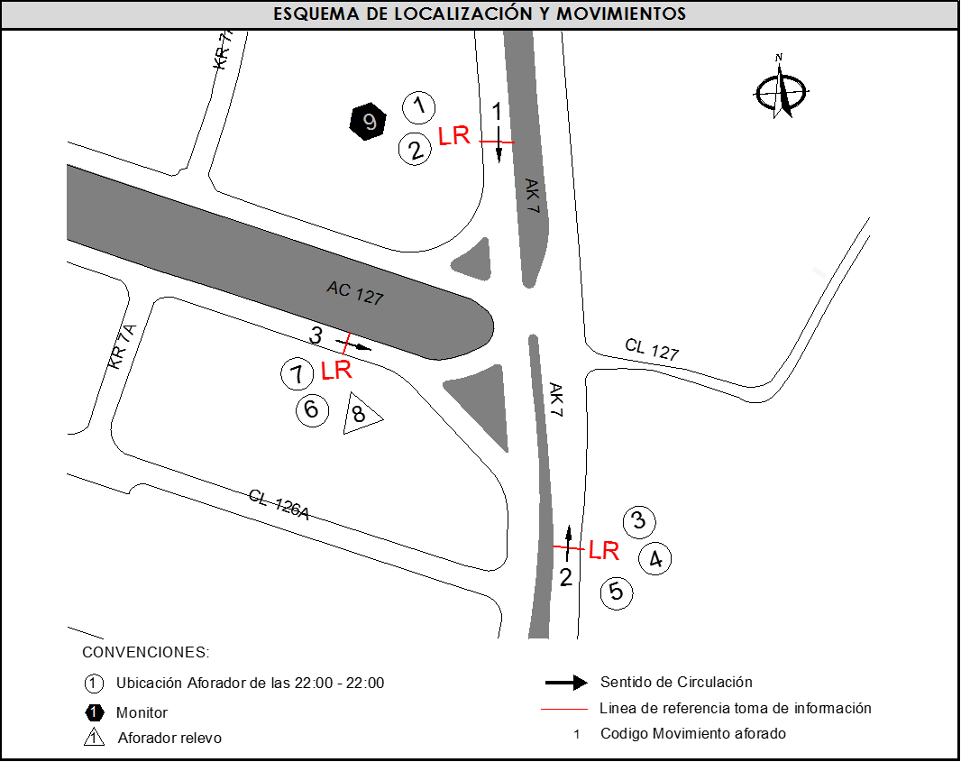
 |  | B | 2 |  |  |  | No. DE EQUIPOS UTILIZADOS | 9
 |  |  |  | OBSERVACIONES DE LA TOMA DE INFORMACIÒN
 |  | AL | 2 | OBSERVACION |  |  |  |  | ACCESO
 |  | AT | 2.5 | DURANTE LA TOMA DE INFORMACIÓN SE PRESENTA LLUVIA LEVE EN EL PERIODO DE LAS 11:20 A 11:25 HORAS. |  |  |  |  | TODOS
 |  | BA | 2.5 | EN EL MOVIMIENTO 1 SE PRESENTA CONGESTIÓN VEHICULAR EN LOS PERIODOS DE LAS 06:45-14:00, 17:45-18:45 HORAS Y POSIBLE REPRESAMIENTO EN EL PERIODO DE LAS 19:00 A 20:15 HORAS. |  |  |  |  | NORTE
 |  | ESP | 2
 |  | INT | 2 | EN EL MOVIMIENTO 2 SE PRESENTA CONGESTIÓN VEHICULAR EN EL PERIODO DE LAS 18:00 A 19:00 HORAS, A LAS 19:00 HORAS POLICIA DE TRANSITO DA PRELACION AL SEMAFORO (2X1), HASTA LAS 20:15 HORAS. |  |  |  |  | SUR
 |  | C2P | 2.5
 |  | C2G | 2.5 | EN EL MOVIMIENTO 2 A LAS 21:45 HORAS PASA CARAVANA DE CICLISTAS. |  |  |  |  | SUR
 |  | C3 | 2.5 | EN EL MOVIMIENTO 2 EN EL PERIODO DE LAS 19:45 A 20:00 HORAS SE PRESENTA ESTACIONAMIENTO DE BUSES DEL OPERADOR SITP EN LA VÍA. |  |  |  |  | SUR
 |  | C4 | 2.5
 |  | C5 | 2.5 | EN EL MOVIMIENTO 3 SE PRESENTA CONGESTIÓN VEHICULAR EN LOS PERIODOS DE LAS 07:45-10:45, 17:47-18:45 Y 19:15-19:45 HORAS. |  |  |  |  | OCCIDENTE
 |  | C6 | 2.5
 |  | >C6 | 2.5
 |  | M | 0.5
 |  | BIC | 0.3

 |  | ANALISIS PUNTUAL
 |  | LA INTERSECCIÓN DE LA AVENIDA CARRERA 7 CON AVENIDA CALLE 127 (AVENIDA CALLEJAS) SE ENCUENTRA UBICADA EN EL SECTOR NOR-ORIENTE DE LA CIUDAD EN LA LOCALIDAD DE USAQUÉN, LA AVENIDA CARRERA 7 PERMITE LA CIRCULACIÓN EN SENTIDO NORTE- SUR Y VICEVERSA, Y CUENTA CON UNA CALZADA DE TRES CARRILES POR SENTIDO PARA LA CIRCULACIÓN DE TRÁFICO MIXTO. LA AVENIDA CALLE 127 CUENTA CON UNA CALZADA POR SENTIDO, CADA UNA DE DOS CARRILES DE CIRCULACIÓN QUE PERMITE LA CIRCULACIÓN EN SENTIDO NOROCCIDENTE Y SUROCCIDENTE. EL PASO DE ESTA VÍA PARA LA INTERSECCIÓN ES A NIVEL. EL VOLUMEN TOTAL AFORADO FUE DE 84.780 VEHÍCULOS MIXTOS, DISTRIBUIDOS DE LA SIGUIENTE MANERA: EL 75,6% CORRESPONDEN A VEHÍCULOS LIVIANOS, EL 11,8% A MOTOS, EL 9,9% A TRANSPORTE PÚBLICO COLECTIVO (COLECTIVOS, BUSETA / BUSETON, BUSES) Y EL 2,0% A VEHÍCULOS DE CARGA. LOS PERÍODOS DE MÁXIMA DEMANDA SE PRESENTAN ENTRE LAS 15:45-15:45 HORAS, Y ENTRE LAS 17:00-18:00 HORAS. LA HORA PICO TOTAL DE LA INTERSECCIÓN SE REGISTRA ENTRE LAS 17:00-18:00 HORAS, PERIODO EN EL QUE SE MOVILIZA UN TOTAL DE 5.834 VEHÍCULOS MIXTOS, DE LOS CUALES EL 75,5% CORRESPONDE A VEHÍCULOS LIVIANOS, EL 13,7% A MOTOS, EL 8,3% A TRANSPORTE PÚBLICO COLECTIVO Y MASIVO, EL 2,0% A VEHÍCULOS DE CARGA Y FINALMENTE LAS BICICLETAS CON UNA PARTICIPACIÓN DEL 0,5%.

 |  | REGISTRO FOTOGRÁFICO
 |  | 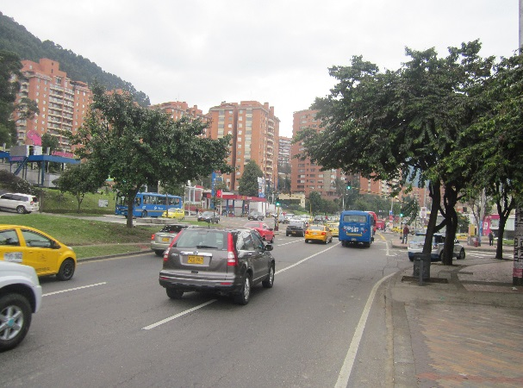 |  |  |  |  | 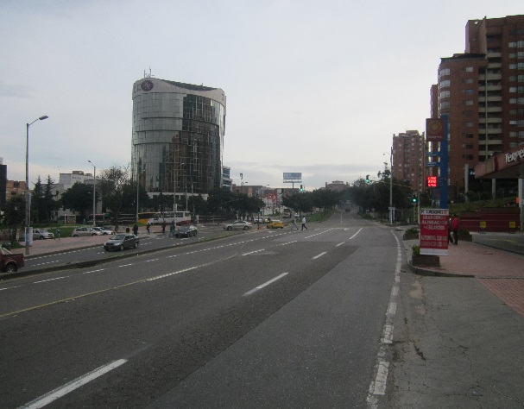

 |  | ACCESO NORTE |  |  |  |  | ACCESO SUR

 |  | 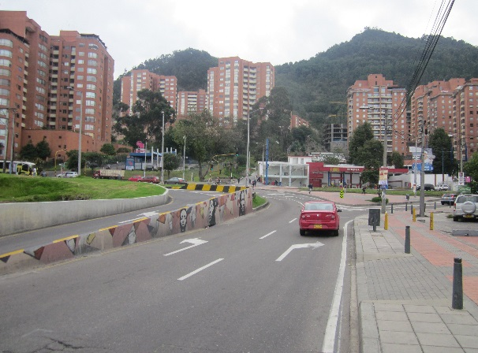 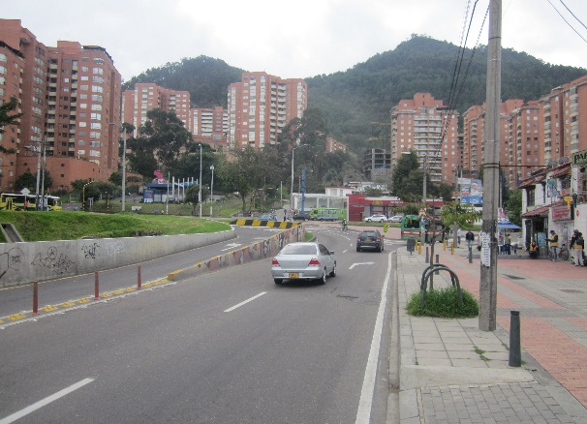

 |  | ACCESO OCCIDENTE

